Figure 24.1
24.1 Distribution du nombre d'erreurs obtenues à la dictée
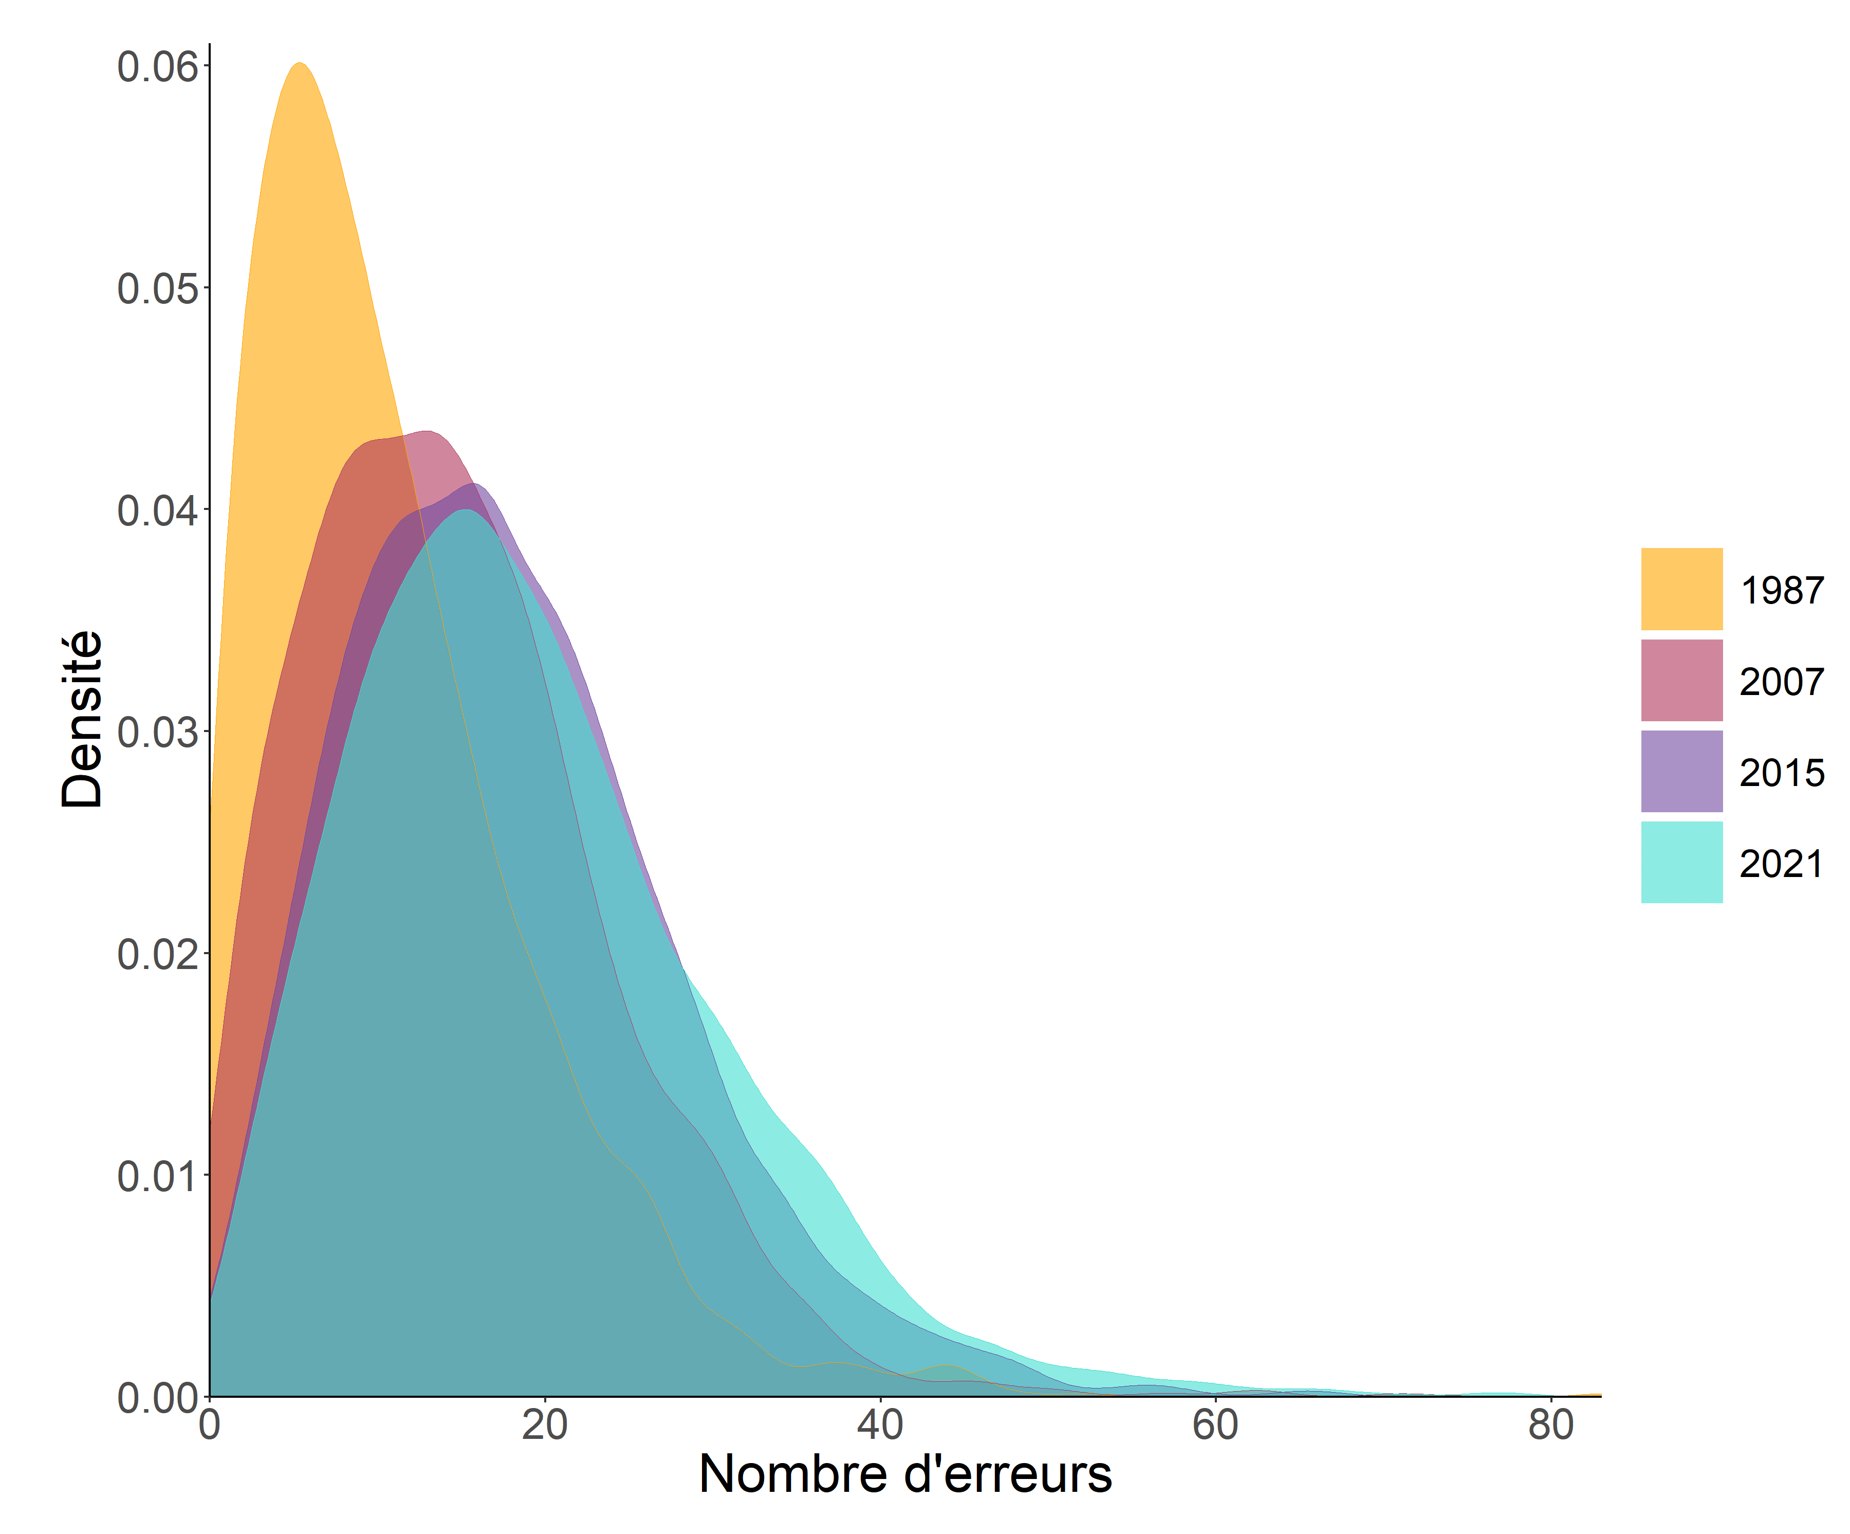

 | L'Etat de l'école 2023, DEPP

Lecture : en 1987, 1,9 % des élèves ont fait 20 erreurs sur 83 items, contre 4,3 % en 2015 et 3,9 % en 2021.
Champ : élèves de CM2, en France métropolitaine, secteur public.
Source : DEPP, enquête Orthographe.

Figure 24.2
24.2 Évolution des scores moyens des élèves dans les évaluations Cedre

 |  | Discipline |  | 2003 | 2009 | 2015 | 2021
 |  | Maîtrise de la langue (CM2) | Filles | 253 | 255 | 258 | 258
 |  |  | Garçons | 247 | 247 | 244 | 250
 |  |  | Ensemble | 250 | 251 | 251 | 254
 |  | Discipline |  | 2003 | 2009 | 2015 | 2021
 |  | Compétences langagières et littératie (3ème) | Filles |  |  | 253 | 253
 |  |  | Garçons |  |  | 247 | 241
 |  |  | Ensemble |  |  | 250 | 247

 | Filles | Garçons | Ensemble
2003
2009
2015 | 253 | 247 | 250
2021 | 253 | 241 | 247
Compétences langagières et littératie (3e)

 | L'Etat de l'école 2023, DEPP

Lecture : le score moyen des élèves de CM2 en compréhension de l'écrit est de 254 points en 2021.
Note : les évolutions significatives entre deux années d'observation sont indiquées en gras.
Champ : France, Public et Privé sous contrat.
Source : DEPP, enquêtes Cedre.

Figure 24.3
24.3 - Scores moyens des pays de l'Union européenne à l'enquête Pirls 2021

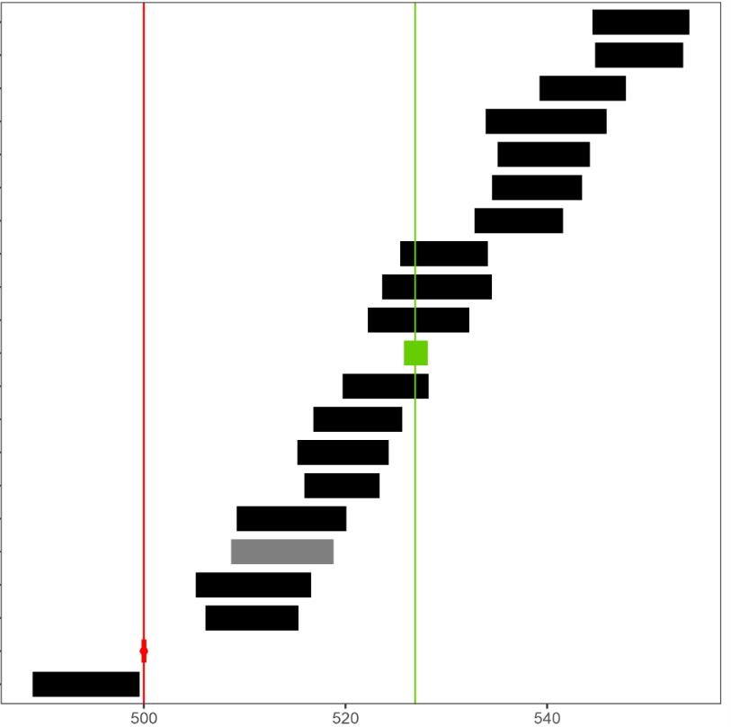
Pays | Scores moyens | Répartition des performances
Finlande | 549
Pologne | 549
Suède | 544
Bulgarie | 540
République tchèque | 540
Danemark | 539
Italie | 537
Autriche | 530
Slovaquie | 529
Pays-Bas | 527
Moyenne européenne | 527
Allemagne | 524
Espagne | 521
Portugal | 520
Slovénie | 520
Malte | 515
France | 514
Chypre | 511
Belgique (Fl) | 511
Centre échelle PIRLS | 500
Belgique (Fr) | 494

 |  | L'Etat de l'école 2023, DEPP

Lecture : la moyenne de la France (514) est statistiquement différente de la moyenne des pays de l'UE ayant participé à l'étude. La largeur des rectangles traduit l’intervalle de confiance autour de la moyenne qui correspond à l’erreur d’échantillonnage.
Champ pour la France : France hors Mayotte, Public et privé sous contrat.
Source : DEPP-IEA, Pirls.

Figure 24.4
24.4 Évolution du score moyens en compréhension de l'écrit dans l'enquête PISA

 |  |  | 2000 | 2009 | 2018
 |  | Filles | 519 | 515 | 505
 |  | Garçons | 490 | 475 | 480
 |  | Ensemble | 505 | 496 | 493

 | L'Etat de l'école 2023, DEPP

Lecture : le score moyen des élèves de 15 ans en compréhension de l'écrit est de 493 points en 2018.
Note : les évolutions significatives entre deux années d'observation sont indiquées en gras.
Champ : France, Public et Privé sous contrat.
Source : DEPP-OCDE, enquête PISA.

